納まりパターン
選択した室内窓/しきり窓の納まりに対応したタブを選択し、ロールスクリーンの製品寸法をご算出ください。

 | ・室内窓 |  |  |  |  | 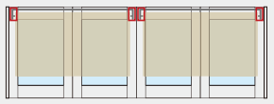 |  | ・しきり窓
納まり | 仕上げ | パターン | 納まり記号 | タブ |  |  | 備考 | パターン | タブ |  | 備考
直線納まり | クロス仕上げ | 両側クローズ | S1 | 室内窓_ﾛｰﾙｽｸﾘｰﾝ1台 | 室内窓_ﾛｰﾙｽｸﾘｰﾝ各窓 | 室内窓_ﾛｰﾙｽｸﾘｰﾝ2台 |  | 両側クローズ | しきり窓_ﾛｰﾙｽｸﾘｰﾝ1台_両側クローズ | しきり窓_ﾛｰﾙｽｸﾘｰﾝ各窓_両側クローズ
 |  | 片側オープン | S2 | - | - | - | ロールスクリーン取付不可 | 両側クローズ(見切り枠あり) | しきり窓_ﾛｰﾙｽｸﾘｰﾝ1台_両側クローズ | しきり窓_ﾛｰﾙｽｸﾘｰﾝ各窓_両側クローズ
 |  | 建具隣接(建具枠あり) | S3 | 室内窓_ﾛｰﾙｽｸﾘｰﾝ1台 | 室内窓_ﾛｰﾙｽｸﾘｰﾝ各窓 | 室内窓_ﾛｰﾙｽｸﾘｰﾝ2台 |  | ドアあり(両側クローズ) | しきり窓_ﾛｰﾙｽｸﾘｰﾝ1台_建具隣接 | しきり窓_ﾛｰﾙｽｸﾘｰﾝ各窓_建具隣接 | 建具隣接と同義
 |  | 建具隣接(建具枠なし) | S4 |  |  |  |  | 両側オープン | - | - | ロールスクリーン取付不可
 | 4方枠仕上げ | 両側クローズ | S5 |  |  |  |  | ドアあり(片側オープン) | - | - | ロールスクリーン取付不可
 |  | 建具隣接(建具枠あり) | S6 |  |  |  |  | 片側オープン | - | - | ロールスクリーン取付不可
 |  | 建具隣接(建具枠なし) | S7
 | 1方枠仕上げ | 両側クローズ | S8
 |  | 片側オープン | S9 | - | - | - | ロールスクリーン取付不可
 |  | 建具隣接(建具枠あり) | S10 | 室内窓_ﾛｰﾙｽｸﾘｰﾝ1台 | 室内窓_ﾛｰﾙｽｸﾘｰﾝ各窓 | 室内窓_ﾛｰﾙｽｸﾘｰﾝ2台
 |  | 建具隣接(建具枠なし) | S11
Ｌ字納まり | クロス仕上げ | 両側クローズ | L1 |  |  |  | ロールスクリーン取付はA側B側どちらかのみ
 |  | 片側オープン(B側壁) | L2A |  |  |  | A側ロールスクリーン取付不可
 |  | 片側オープン(A側壁) | L2B |  |  |  | B側ロールスクリーン取付不可
 |  | 建具隣接(建具枠あり_B側壁) | L3A |  |  |  | ロールスクリーン取付はA側B側どちらかのみ
 |  | 建具隣接(建具枠あり_A側壁) | L3B |  |  |  | ロールスクリーン取付はA側B側どちらかのみ
 |  | 建具隣接(建具枠なし_B側壁) | L4A |  |  |  | ロールスクリーン取付はA側B側どちらかのみ
 |  | 建具隣接(建具枠なし_A側壁) | L4B |  |  |  | ロールスクリーン取付はA側B側どちらかのみ
 | 1方枠仕上げ | 両側クローズ | L5 |  |  |  | ロールスクリーン取付はA側B側どちらかのみ
 |  | 片側オープン(B側壁) | L6A |  |  |  | A側ロールスクリーン取付不可
 |  | 片側オープン(A側壁) | L6B |  |  |  | B側ロールスクリーン取付不可
 |  | 建具隣接(建具枠あり_B側壁) | L7A |  |  |  | ロールスクリーン取付はA側B側どちらかのみ
 |  | 建具隣接(建具枠あり_A側壁) | L7B |  |  |  | ロールスクリーン取付はA側B側どちらかのみ
 |  | 建具隣接(建具枠なし_B側壁) | L8A |  |  |  | ロールスクリーン取付はA側B側どちらかのみ
 |  | 建具隣接(建具枠なし_A側壁) | L8B |  |  |  | ロールスクリーン取付はA側B側どちらかのみ

⇑納まり、仕上げ、パターン、納まり記号については「2026 インテリア建材 暮らし＆リフォーム」の室内窓をご参照ください。 |  |  |  |  |  |  |  | ⇑パターンついては「2026 建材総合 インテリア建材 ベリティス」のしきり窓をご参照ください。

室内窓_ﾛｰﾙｽｸﾘｰﾝ1台
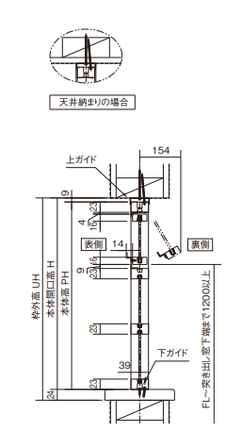
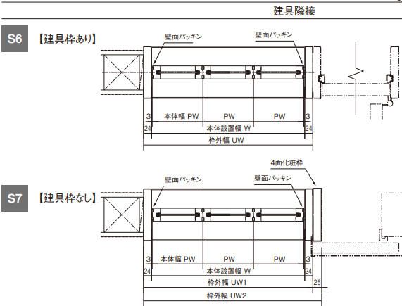
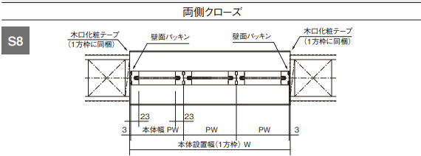
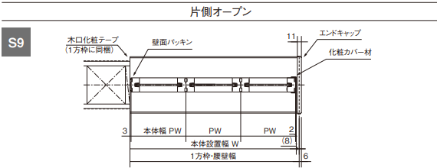
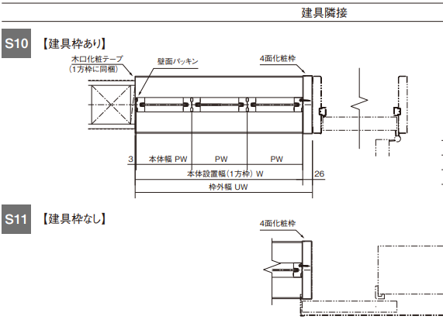
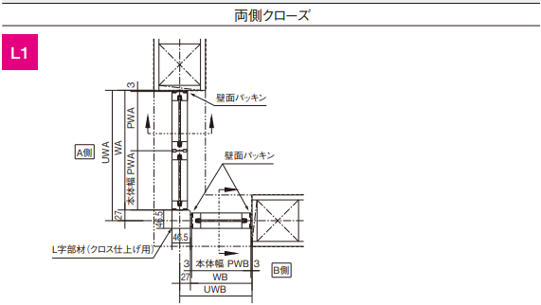
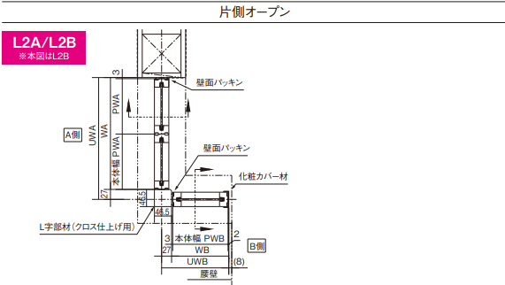
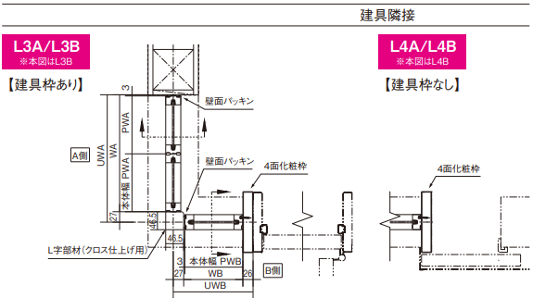
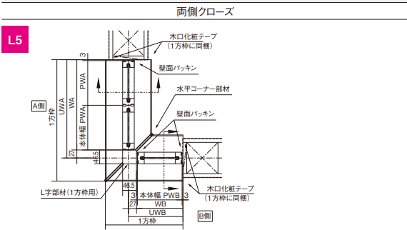
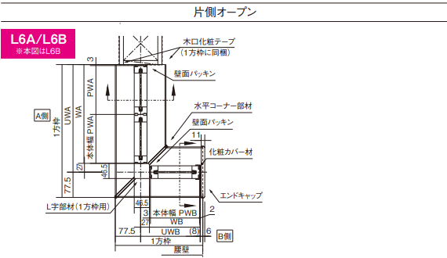
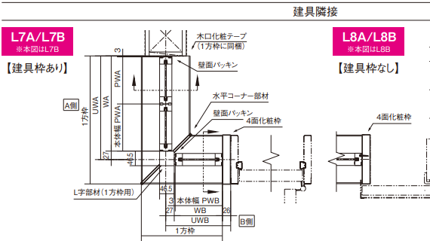
 | 入力欄に室内窓の寸法（幅・高さ）を入力すると、ロールスクリーンの製品サイズ（幅・高さ）と必要アタッチメント数が表示されます
 | 室内窓 本体設置幅W |  | 室内窓 本体開口高さH
入力→ |  | 入力→

 | ロールスクリーンの製品幅 |  | ロールスクリーンの製品高
算出→ | -5 | 算出→ | 30

ロールスクリーン製品幅算出式
式$：W −7$
※L字納まりの時は、WA or WBを参照
ロールスクリーン製品高算出
式$：H+30$

 | ﾛｰﾙｽｸﾘｰﾝｱﾀｯﾁﾒﾝﾄ数
算出→ | 2個

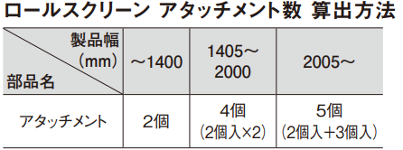

 |  |  | ・クロス仕上げ
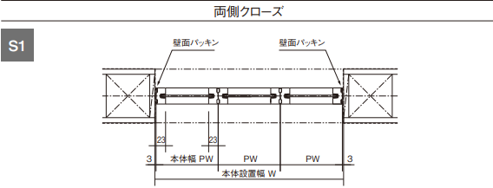
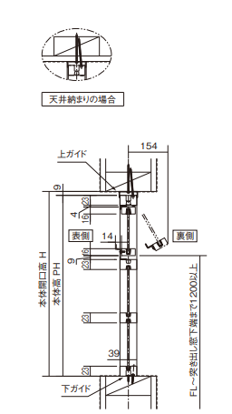

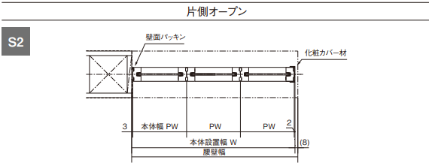

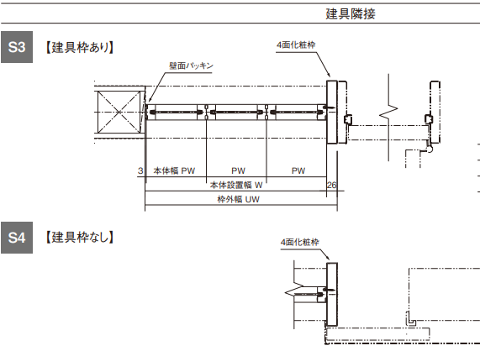
 |  |  | ・4方枠仕上げ
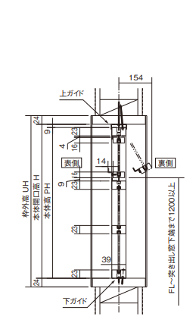

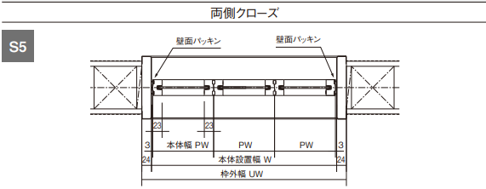

 |  |  | ・1方枠仕上げ

室内窓_ﾛｰﾙｽｸﾘｰﾝ各窓
 | 入力欄に室内窓の寸法（幅・高さ）と窓列数を入力すると、ロールスクリーンの製品サイズ（幅・高さ）と必要アタッチメント数が表示されます
 | 室内窓 本体設置幅W | 窓列数n |  | 室内窓 本体開口高さH
入力→ |  |  | 入力→

 | ロールスクリーンの製品幅 |  |  | ロールスクリーンの製品高
算出→ | #DIV/0! |  | 算出→ | 30

ロールスクリーン製品幅算出式
式$：\frac{W−5}{n} −2$
※L字納まりの時は、WA or WBを参照
ロールスクリーン製品高算出
式$：H+30$

 | ﾛｰﾙｽｸﾘｰﾝｱﾀｯﾁﾒﾝﾄ数
算出→ | #DIV/0! | ×0

 |  |  |  | ・クロス仕上げ

 |  |  |  | ・4方枠仕上げ

 |  |  |  | ・1方枠仕上げ

室内窓_ﾛｰﾙｽｸﾘｰﾝ2台
 | 入力欄に室内窓の寸法（幅・高さ）を入力すると、ロールスクリーンの製品サイズ（幅・高さ）と必要アタッチメント数が表示されます
 | 室内窓 本体設置幅W |  |  | 室内窓 本体開口高さH
入力→ |  |  | 入力→

 | ロールスクリーンの製品幅 |  |  | ロールスクリーンの製品高
算出→ | -5 |  | 算出→ | 30

ロールスクリーン製品幅算出式
式$：\frac{W−5}{2} −2$
※L字納まりの時は、WA or WBを参照
ロールスクリーン製品高算出
式$：H+30$
ロールスクリーン製品高算出
式$：H+30$

 | ﾛｰﾙｽｸﾘｰﾝｱﾀｯﾁﾒﾝﾄ数
算出→ | 2個 | ×2

 |  |  |  | ・クロス仕上げ

 |  |  |  | ・4方枠仕上げ

 |  |  |  | ・1方枠仕上げ

しきり窓_ﾛｰﾙｽｸﾘｰﾝ1台_両側クローズ
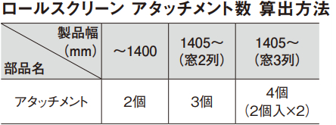
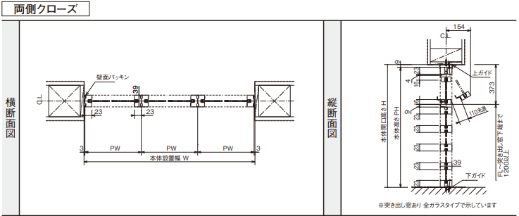
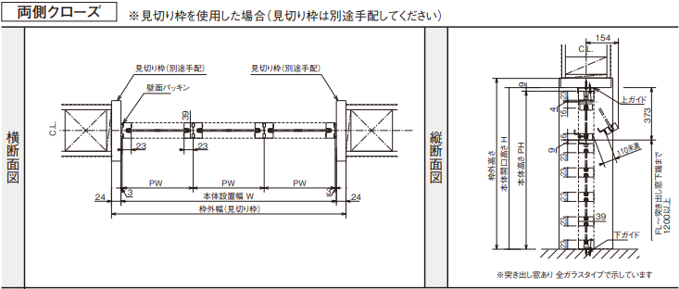
 | 入力欄にしきり窓の寸法（幅・高さ）と窓列数を入力すると、ロールスクリーンの製品サイズ（幅・高さ）と必要アタッチメント数が表示されます
 | 室内窓 本体設置幅W | 窓列数n |  | 室内窓 本体開口高さH
入力→ |  |  | 入力→

 | ロールスクリーンの製品幅 |  |  | ロールスクリーンの製品高
算出→ | -5 |  | 算出→ | 30

ロールスクリーン製品幅算出式
式$：W −7$
※L字納まりの時は、WA or WBを参照
ロールスクリーン製品高算出
式$：H+30$

 | ﾛｰﾙｽｸﾘｰﾝｱﾀｯﾁﾒﾝﾄ数
算出→ | 2個

しきり窓_ﾛｰﾙｽｸﾘｰﾝ1台_建具隣接
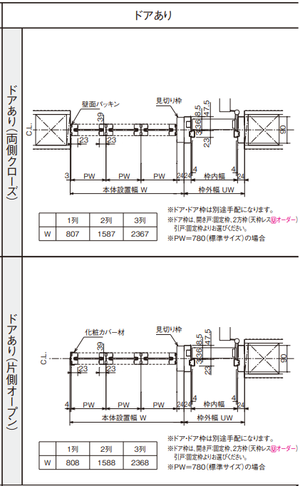
 | 入力欄にしきり窓の寸法（幅・高さ）と窓列数を入力すると、ロールスクリーンの製品サイズ（幅・高さ）と必要アタッチメント数が表示されます
 | 室内窓 本体設置幅W | 窓列数n |  | 室内窓 本体開口高さH
入力→ |  |  | 入力→

 | ロールスクリーンの製品幅 |  |  | ロールスクリーンの製品高
算出→ | -30 |  | 算出→ | 30

ロールスクリーン製品幅算出式
式$：W −31$
※L字納まりの時は、WA or WBを参照
ロールスクリーン製品高算出
式$：H+30$

 | ﾛｰﾙｽｸﾘｰﾝｱﾀｯﾁﾒﾝﾄ数
算出→ | 2個

しきり窓_ﾛｰﾙｽｸﾘｰﾝ各窓_両側クローズ
 | 入力欄にしきり窓の寸法（幅・高さ）と窓列数を入力すると、ロールスクリーンの製品サイズ（幅・高さ）と必要アタッチメント数が表示されます
 | 室内窓 本体設置幅W | 窓列数n |  | 室内窓 本体開口高さH
入力→ |  |  | 入力→

 | ロールスクリーンの製品幅 |  |  | ロールスクリーンの製品高
算出→ | #DIV/0! |  | 算出→ | 30

ロールスクリーン製品幅算出式
式$：\frac{W−5}{n} −2$
※L字納まりの時は、WA or WBを参照
ロールスクリーン製品高算出
式$：H+30$

 | ﾛｰﾙｽｸﾘｰﾝｱﾀｯﾁﾒﾝﾄ数
算出→ | #DIV/0! | ×0

しきり窓_ﾛｰﾙｽｸﾘｰﾝ各窓_建具隣接
 | 入力欄にしきり窓の寸法（幅・高さ）と窓列数を入力すると、ロールスクリーンの製品サイズ（幅・高さ）と必要アタッチメント数が表示されます
 | 室内窓 本体設置幅W | 窓列数 |  | 室内窓 本体開口高さH
入力→ |  |  | 入力→

 | ロールスクリーンの製品幅 |  |  | ロールスクリーンの製品高
算出→ | #DIV/0! |  | 算出→ | 30

ロールスクリーン製品幅算出式
式$：\frac{W−29}{n} −2$
※L字納まりの時は、WA or WBを参照
ロールスクリーン製品高算出
式$：H+30$

 | ﾛｰﾙｽｸﾘｰﾝｱﾀｯﾁﾒﾝﾄ数
算出→ | #DIV/0! | ×0

